Ex. 1.2
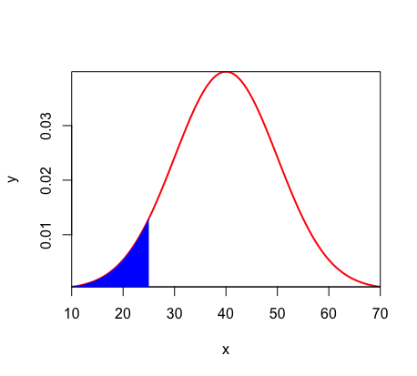
Uma companhia eletrônica fabrica resistores que têm resistência média de 100 ohms e um desvio-padrão de 10 ohms. A distribuição de resistências é normal. Encontre a probabilidade de uma amostra aleatória de n= 25 resistores ter uma resistência média menor que 95 ohms.
μ = 100Ω | z | -2.5 | Usamos o z, pois temos σ
σ = 10 | prob | 0.0062096653258
n = 25 |  | 1, pois:
μ1 < 95Ω

Ex. 1.3
O tempo médio de viagem para o trabalho para os habitantes de Curitiba é de 31,5 minutos. Considere que a média da população seja µ=31,5 minutos e o desvio-padrão da população seja =12 minutos. Uma amostra de 50 residentes de Curitiba é selecionada. a) Mostre a distribuição amostral de x ̅, onde x ̅ é o tempo médio de viagem para o trabalho da amostra para os 50 residentes de Curitiba. b) Qual é a probabilidade de que a média da amostra estará dentro de ±1 minuto para a média da população? c) Qual é a probabilidade de que a média da amostra estará dentro de ±3 minutos para a média da população?
μ = 31,5 minutos | b) | 30.5 | 30,5 < x̅ < 32,5 |  | Até o z | 0.72215510486 | 1, pois:
σ = 12 minutos | x̅ | 32.5 | z30,5 | -0.58925565099 | Só a ponta | 0.27784489514
n = 50 |  |  | z31,5 | 0.58925565099 | As pontas | 0.55568979028
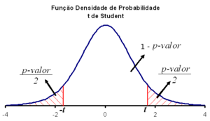
 |  |  |  |  | Probabilidade de estar | 0.44431020972
 |  |  |  |  | dentro de ±1 minuto
 |  |  |  |  | (Área branca)

